Sheet1
2020/8/28プログラム作成部分作業まとめ
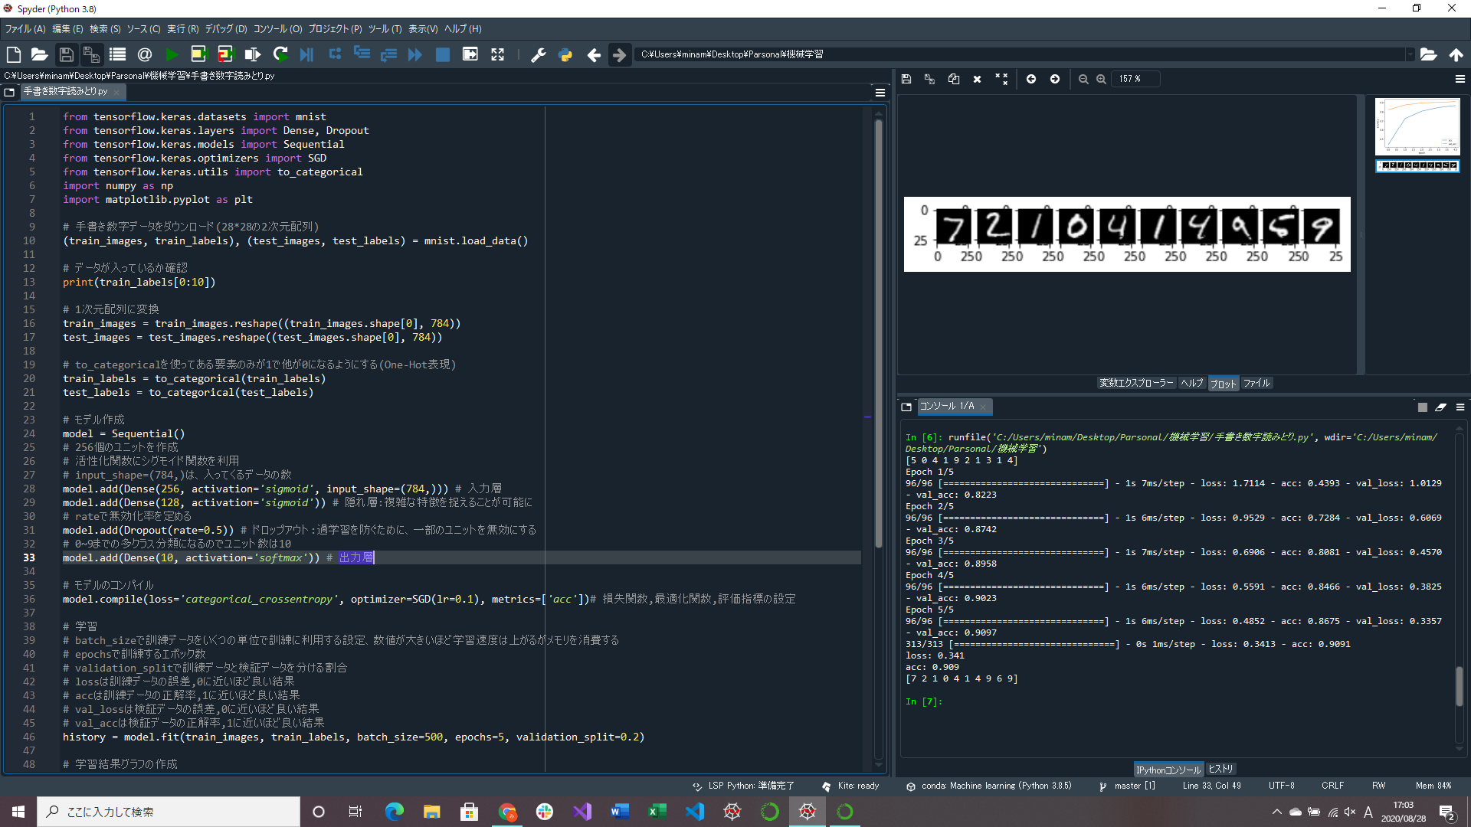
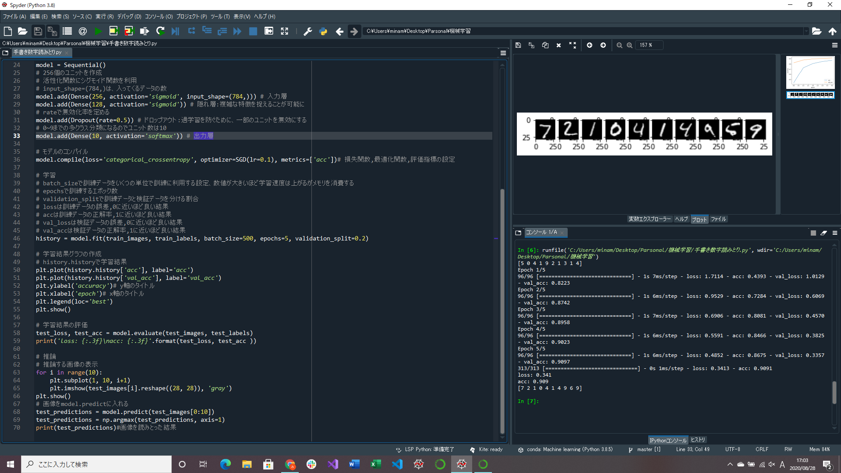

学習、推論部分の作成 | ↑コンソールに手書き文字データ(MNIST)を読みとった結果を出力
→この時に過学習やモデル、TensorFlowなどについてかなり調べている(関数含めもっと勉強が必要)
ソースの意味より用語について覚えるのがいいかもしれない

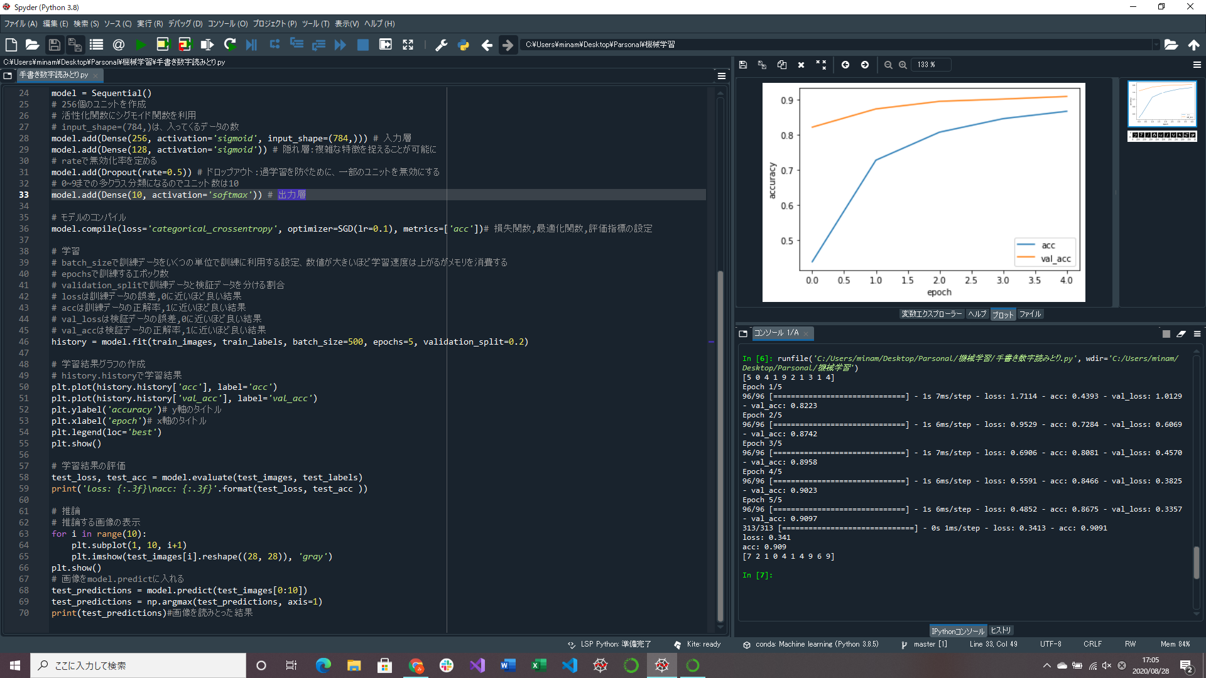

学習結果のグラフを作成、出力
→matplotlibでのグラフの扱い方について調べる

